결과보고서
■ 23년 9월 온라인스터디 결과보고서

주제 | 알고리즘 풀이
스터디장 | 최지원 | 지역/반 | 구미/2반
기간 | 2023.09.01 ~ 2023.09.27 (9月)
참석명단 | 구미 2반 김수빈 구미 2반 김효주 구미 2반 심규영 구미 2반 이주미 구미 2반 최지원
진행방식 | ■ 온라인 ■ 오프라인
스터디 목표 | 매일 A형 대비 문제를 풀면서, 알고리즘 실력을 성장시키기
개요 | 모든 일정을 mattermost 보드로 관리하였으며, 알고리즘 풀이 파일은 깃을 통해 관리
 | 팀원들이 돌아가면서 문제를 선정하여 매일 문제를 풀고, 해당 문제를 주말에 Webex를 통해 코드 리뷰 - https://meeting.ssafy.com/boards/team/jtrk3drin3nmzf6s3sc4hp58wy/bd9d9mk56apniteeuyxu99pwrfh/v3g5u4u36y3rxxpeasmpqmjt3tr - https://github.com/ksb143/runny_nose
활용내용 | 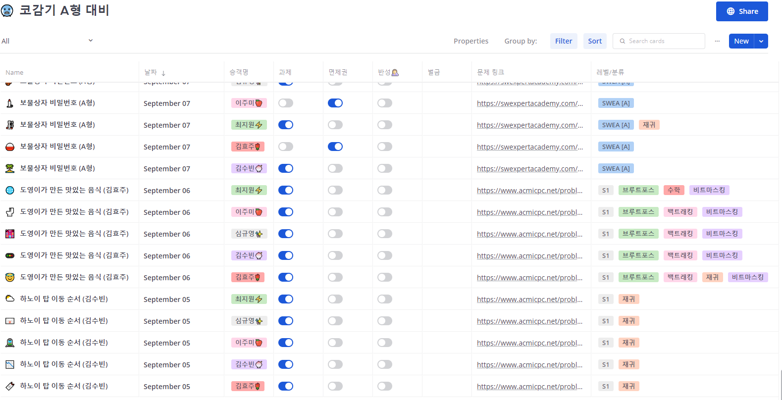 1) 백준 1일 1문제 알고리즘 문제풀기 (시험 대비를 위해 일요일 제외)
 |  2) 코드 리뷰를 위한 정리 (김수빈 / 김효주 / 심규영 / 이주미 / 최지원)
활동사진 | 깃 (김수빈 / 김효주 / 심규영 / 이주미 / 최지원)
 | 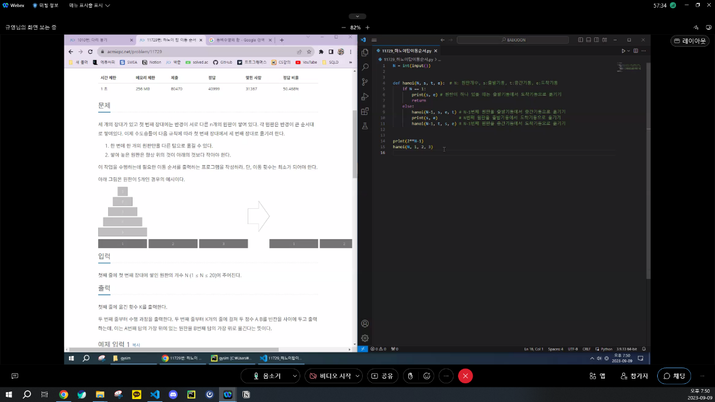 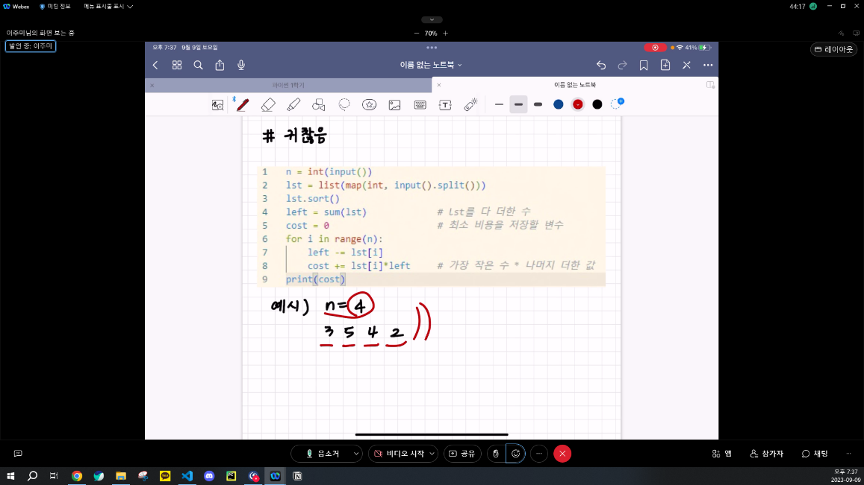 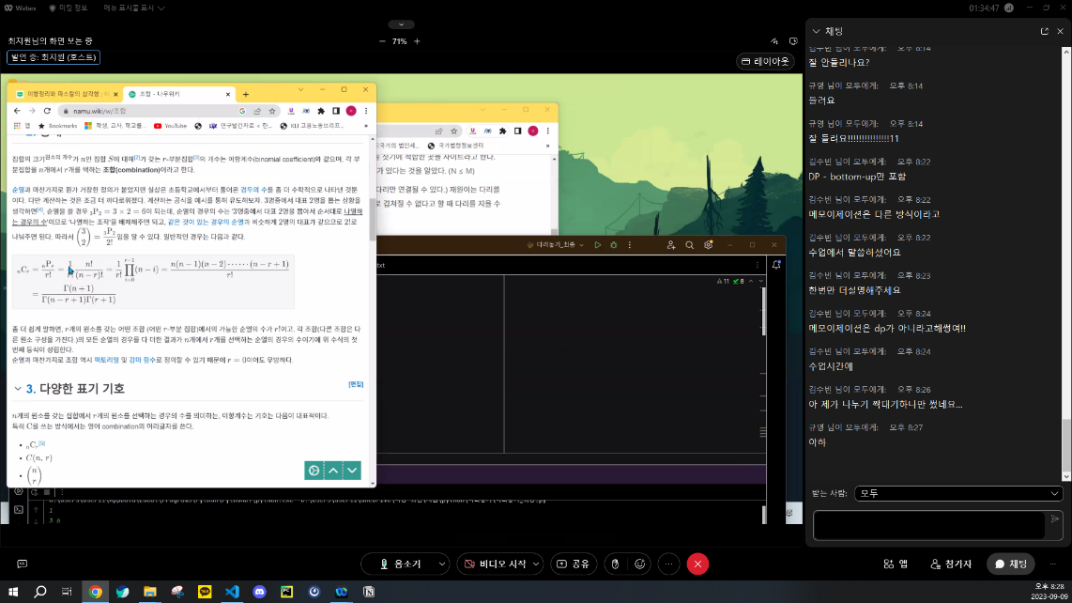 매주 Webex를 이용해 푼 문제 코드 리뷰
스터디 진행 소감 | 1) 김수빈 [구미_2반] 계속 쉬운 문제만 풀었는데 스터디를 통해서 어려운 문제를 풀다보니 한계에 도전하고 성장하는 기분이라 좋았습니다. 더불어 코드 리뷰를 하여 다른 사람의 코드도 확인하고 제 코드와 비교하는 시간을 가질 수 있어서 스터디가 제게 참 많은 도움이 되었습니다. 2) 김효주[구미_2반] 다른 사람들과 함께 하면서 아는 내용 모르는 내용 구분해서 서로 설명할 수 있어서 좋았고 동기부여가 잘 되었습니다 3) 심규영[구미_2반] 웹을 배울 때도 스터디 덕분에 매일 꾸준히 알고리즘 문제를 풀게 되어 좋았고, 주말에 코드리뷰를 할 때는 서로 코드를 비교하면서 코드를 효율적으로 짜는 아이디어를 공유할 수 있어서 좋았습니다. 4) 이주미[구미_2반] 형 대비를 위해 매일 빠지지 않고 문제를 풀었다는 것 자체가 의미가 있지 않나 싶습니다. 더불어, 주말에는 모두들 머리를 맞대어 자신의 코드를 리뷰하고, 또 그 리뷰에 대한 피드백 및 다르게 푼 코드가 있으면 또 코드리뷰 하는 방식으로 진행했는데.. 내 코드 뿐만 아니라 다른 사람의 코드를 확인하면서 더 넓게 확장된 사고를 가질 수 있었던 것 같습니다. 최종적으로, 서로의 사기를 북돋아주기 위해 노력하고, 강사님을 초청해 더 나은 방향성도 잡아보는 등의 활동을 진행하여 굉장히 뿌듯합니다. 5) 최지원[구미_2반] 알고리즘 문제 풀이는 혼자 하려면 꾸준히 하기 힘듭니다. 그래서 마음 맞는 친구들끼리 의기투합하여 매일 알고리즘 문제풀기 스터디를 진행하였습니다. 이 스터디를 통해 제가 얻은 것은 다양합니다. 먼저, 스스로가 꾸준히 문풀을 해낼수 있다는, 즉 자기자신에 대한 믿음을 얻었습니다. 또한 두번 째로는 여러 친구들의 풀이를 보면서 다각적으로 사고 하는 능력을 다듬었습니다. 마지막으로, 타인에게 나의 풀이를 설명하면서 더 나은 커뮤니케이션 방식이 무엇인지 고민하는 좋은 계기가 되었습니다. 앞으로도 스터디 와 자습을 통해 더 나은 개발자가 되겠습니다.

